Sheet1
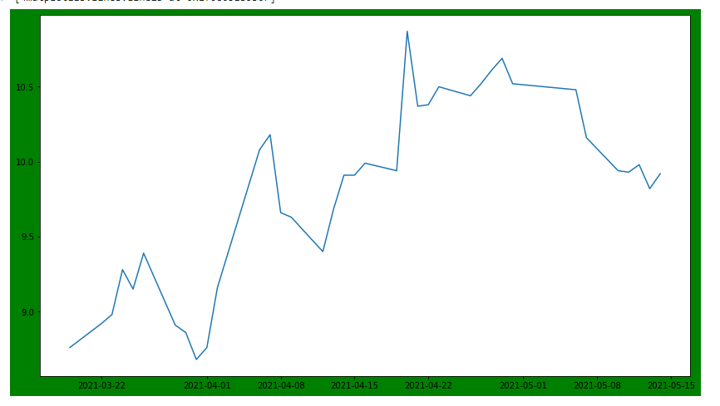
Figure

Axes

Artist

